Sākumlapa
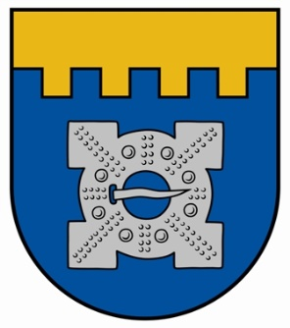

Ilgoņa Freimaņa XIII piemiņas sacensības

Ilgonis Freimanis the XIII memorial competition

 | Dobele, 24.-25.09.2022.

